Django
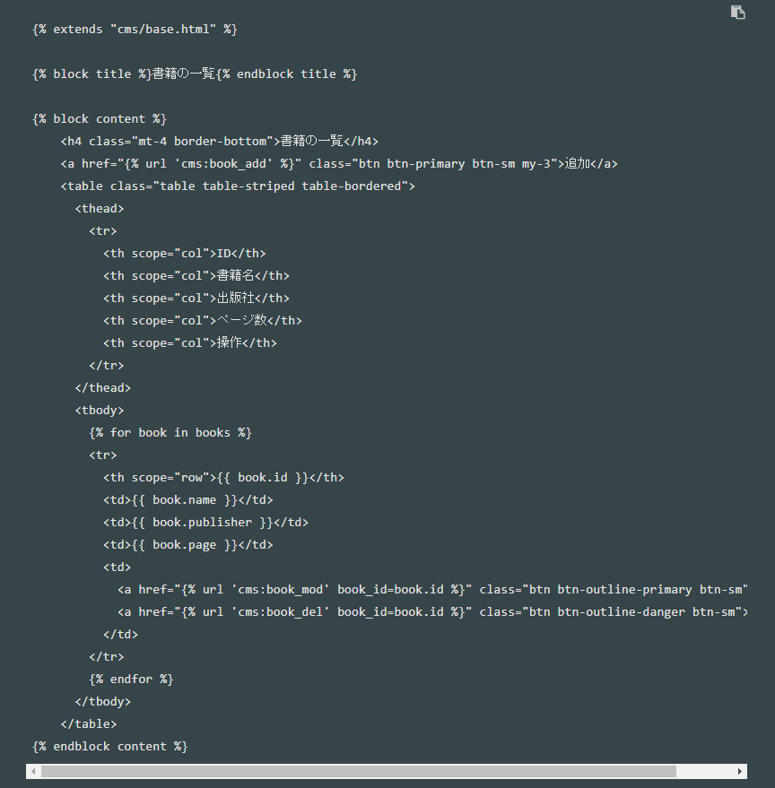
・virtualenvのインストール
 | virtualenv は Python の仮想環境を作るツールです。
 | プロジェクトごとに、pythonのバージョン使用するPythonパッケージ、およびそのバージョンを固定した仮想環境を構築します。
 |  |  |  |  | cmd |  | C:¥Users¥hoge> pip install virtualenv

・仮想環境の構築
 | １．env1 という名前の仮想環境を、マイドキュメントの下に作ります。
 |  |  |  |  | cmd |  | C:¥Users¥hoge>cd Documents
 |  |  |  |  |  |  | C:¥Users¥hoge¥Documents> virtualenv env1

・仮想環境を使う
 | 仮想環境IN ： |  |  |  | Scripts¥activate.bat
 | 仮想環境OUT： |  |  |  | Scripts¥deactivate.bat
 |  |  |  |  | cmd |  | C:¥Users¥hoge¥Documents> cd env1
 |  |  |  |  |  |  | C:¥Users¥hoge¥Documents¥env1> Scripts¥activate.bat

・Djangoでプロジェクト(mybook)の作成
 | １．プロジェクト作成
 |  |  |  |  | cmd |  | django-admin startproject プロジェクト名(mybook)
 | ２．PyCharmでプロジェクトを開く
 |  |  | a. Create New Project を選択します
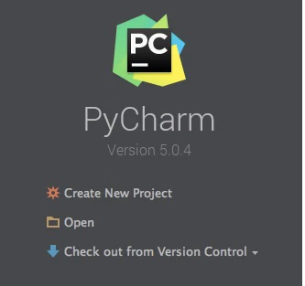

 |  |  | b. 左側で Django を選択します

 |  |  | c. Location: 右側のフォルダ アイコンをクリックして、先程生成した mybook フォルダを選択します。

 |  |  | d. Project Interpreter: の三角アイコンをクリックして展開し、「仮想環境の構築」で作成した env1.Scripts.python.exe を選択する
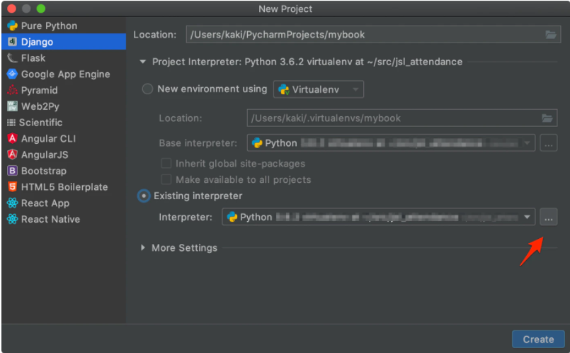

 |  |  | e. Createボタンを押します（左が Djangoになっているかを再確認）
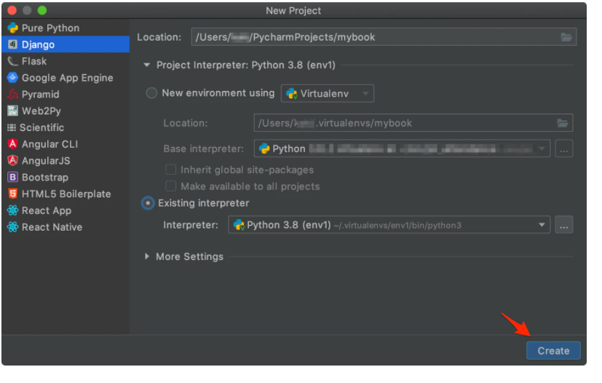

 |  |  | f. 既にあるけど、いいかと聞いてくるので、Yesと答えます
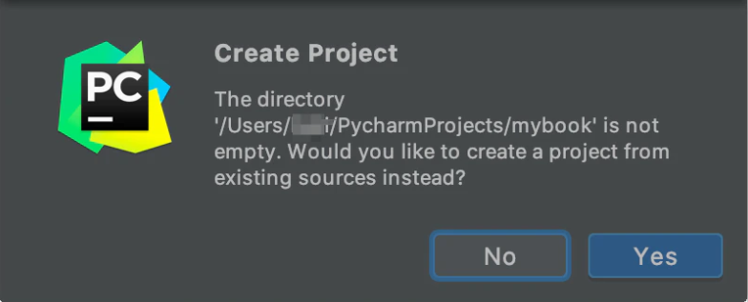

 |  |  | g. このようにできたら成功です
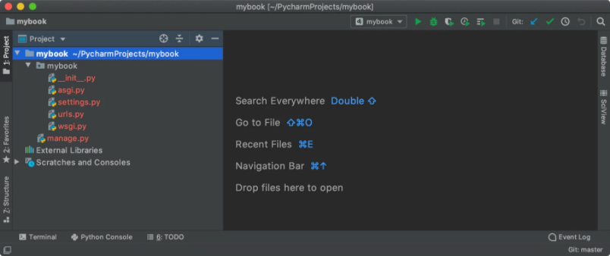

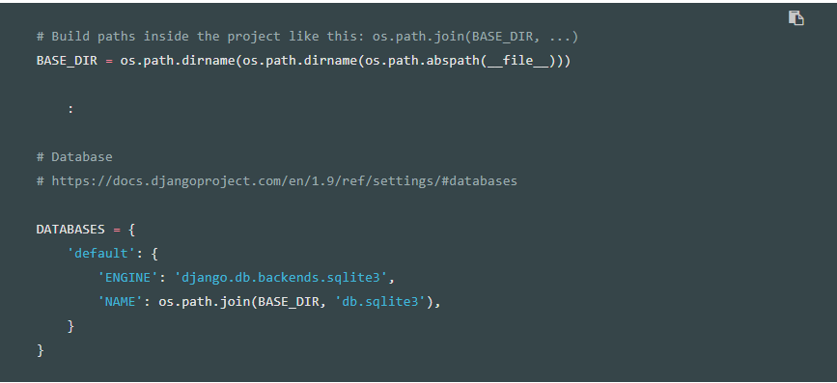
 | ３．データベースのセットアップ
 |  |  | a. データベースの設定は、mybook/settings.py にありますが、標準では、SQlite3を使うよう設定済です。

 |  |  | b. データベースをマイグレートするコマンドを入れると、プロジェクト直下のディレクトリに db.sqlite3 というファイルが作成されます
 |  |  | A5SQLではこの「db.sqlite3」を対象にデータベースを追加する。 ※「db.sqlite3」はプロジェクト内のDB本体
 |  |  |  |  | cmd |  | python manage.py migrate

 | ４．言語とタイムゾーンの設定
 |  |  | ｍybook/settings.py で言語とタイムゾーンの設定を日本にします。

 | ５．スーパーユーザーを作成する
 |  |  | cmd |  | python manage.py createsuperuser

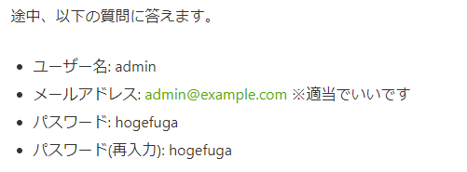

 | ６．プロジェクトの動作確認
 |  |  | a.サーバーを起動する
 |  |  |  | cmd |  | python manage.py runserver
 |  |  | b.ブラウザでサーバーにアクセスする。
 |  |  |  |  |  | http://127.0.0.1:8000/

・アプリケーションを作成する
 | １．プロジェクトの下に cms というアプリケーションを作成してみます。
 |  |  | cmd |  | python manage.py startapp アプリケーション名（cms）

・モデルの作成
 | １．データベースに定義したいデータ モデルを、cms/models.py に定義します。
 | 下記は「book」、「Impression」テーブルを作成する構文である。
 |  |  | ※classの前は、2行開けないと、波線が出て警告されます。pep8というコードスタイルチェックの仕組みです。
 |  |  | ※同様に、コードの最後が改行のみで終わっていないと、また波線が出て怒られるので、気をつけましょう。
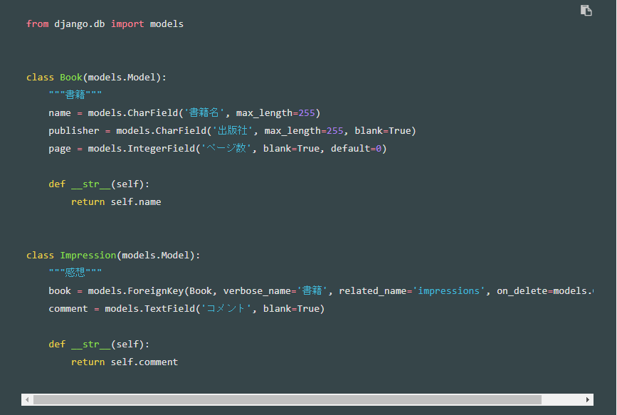

・モデルを有効にする
 | １．ms アプリケーションをインストールしたことを、プロジェクトに教えてあげる必要があります。
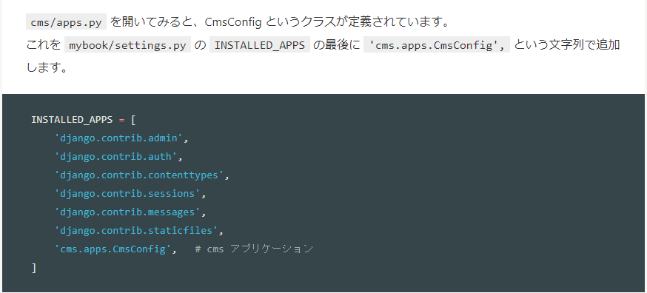

・DBの更新
 | １．以下のコマンドで、models.py の変更を拾って、マイグレートファイルを作成します。
 |  |  | cmd |  | python manage.py makemigrations cms

 | ２．「モデル作成」で定義したテーブル、カラムが正しくSQLになっているかを確認する
 |  |  | cmd |  | python manage.py sqlmigrate cms 0001

 | ３．２のSQLで問題なければ、データベースに反映します。
 |  |  | cmd |  | python manage.py migrate cms

・DBのテーブル追加、修正、削除
 | １．models.py を直す
 | ２．models.pyの変更を拾ってマイグレートファイルを作る
 |  |  |  |  | cmd |  | python manage.py makemigrations app名
 | ３．マイグレートファイルをデータベースに反映する
 |  |  |  |  | cmd |  | python manage.py migrate

・テーブルのCRUD
 | テーブルのCRUDはSQL文を書かずとも、管理サイトですべておこなえる
 | 【手順】
 |  | １．開発用サーバを起動します
 |  |  |  |  |  | cmd |  | python manage.py runserver
 |  | ２．管理サイトにブラウザでアクセスする |  |  |  |  |  |  | ※ログイン時のID、PWは「スーパーユーザーを作成する」を作成したID、PWである
 |  |  |  |  |  |  |  | http://127.0.0.1:8000/admin/

【管理サイト】
・cms モデルを admin 上で編集できるようにする
 | １．cms/admin.py に、管理サイトへ表示したいモデルを追加します。

・管理サイトの一覧の表示項目数を増やす
 | １．cms/admin.pyを修正する
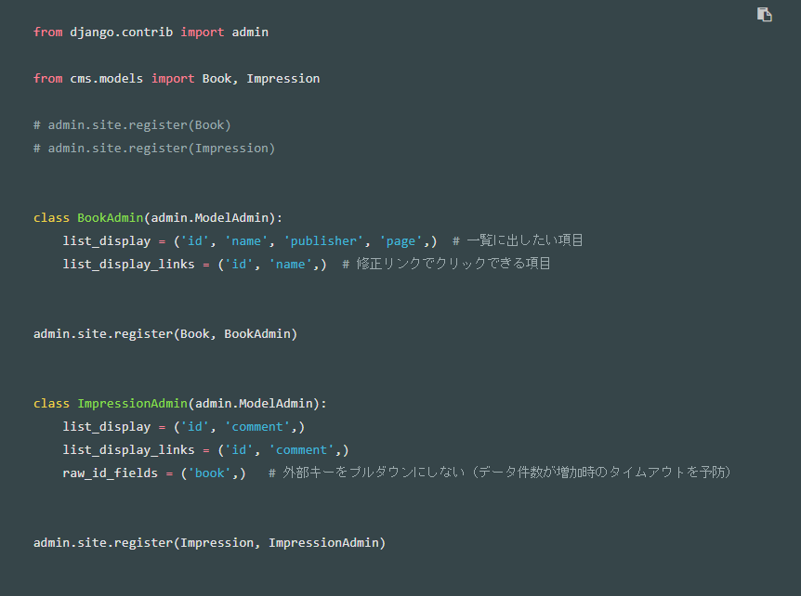

・ViewでCRUDをおこなう
 | １．ビュー作成
 |  | a. 「views.py」を作成し、ひな形のビューをざっと作る（cms/views.py）
 |  | b. メソッドにアクセスがあった場合、「クライアントにHttpResponse」を返す
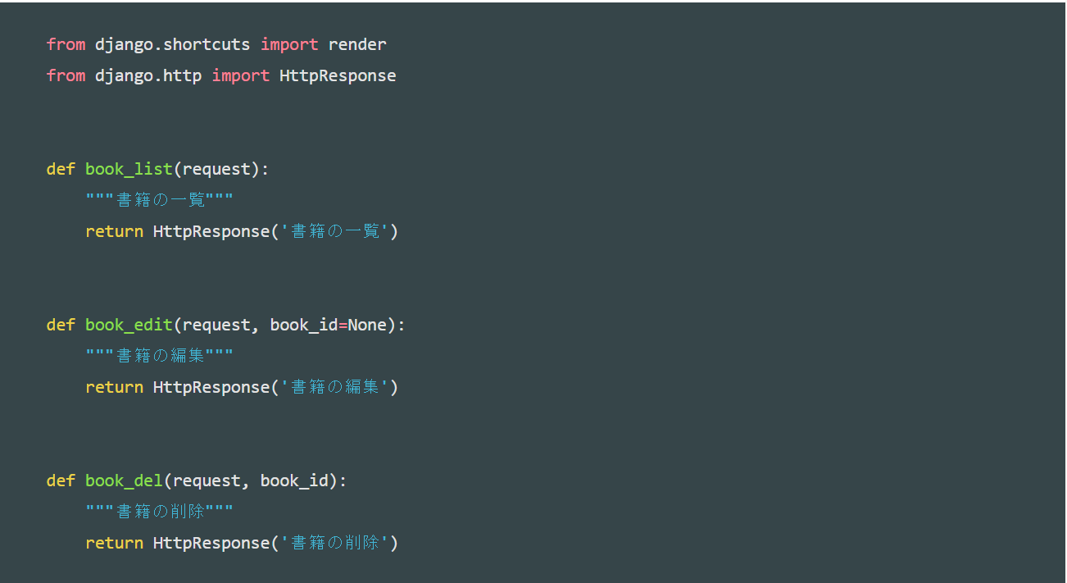

 | ２．スキーム設計（ルートを記述する）
 |  | a. アプリのスキーム設計
 |  | 「urls.py」を作成する（cms/urls.py）
 |  |  | この中で、アプリ内のURLと、ビューのファンクションの紐付けを行います。
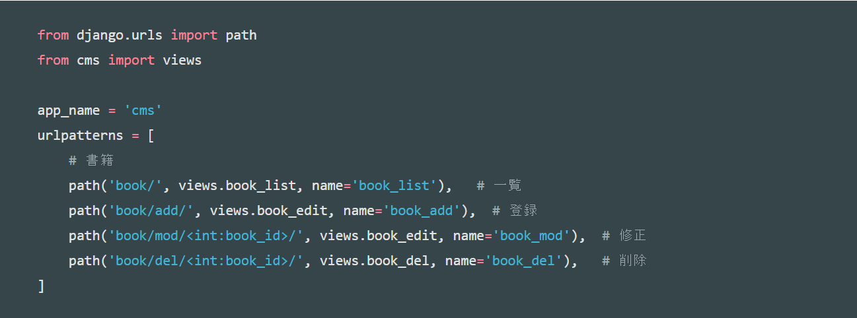

 |  |  |  |  |  |  |  |  |  |  | 第1引数 | 対象のURL
 |  |  |  |  |  |  |  |  |  |  | 第2引数 | 「view.py」の「book_list」メソッドを呼び出す
 |  |  |  |  |  |  |  |  |  |  | 第3引数 | 「name」を渡す
 |  |  |  |  |  |  |  |  |  |  |  |  | ※「view.py」で「urlName」を指定することで特定のメソッドを呼び出せる

 |  | b. | プロジェクトとアプリのルート設定
 |  |  | 「a」ではアプリ内のスキーム設計をおこないましたが、クライアントに表示する際にはじめにプロジェクトにアクセスするので、
 |  |  | プロジェクトとアプリのルート設定をする必要がある。
 |  |  | 「cms/」のアクセスがあった場合、「cms.urls」に転送する。 |  |  |  |  |  |  | ※「cms.urls」=cms/urls.py

 | ３．一覧ビュー設計
 |  | a. ひな形はできているので、一覧のビューを設計する（cms/views.py）
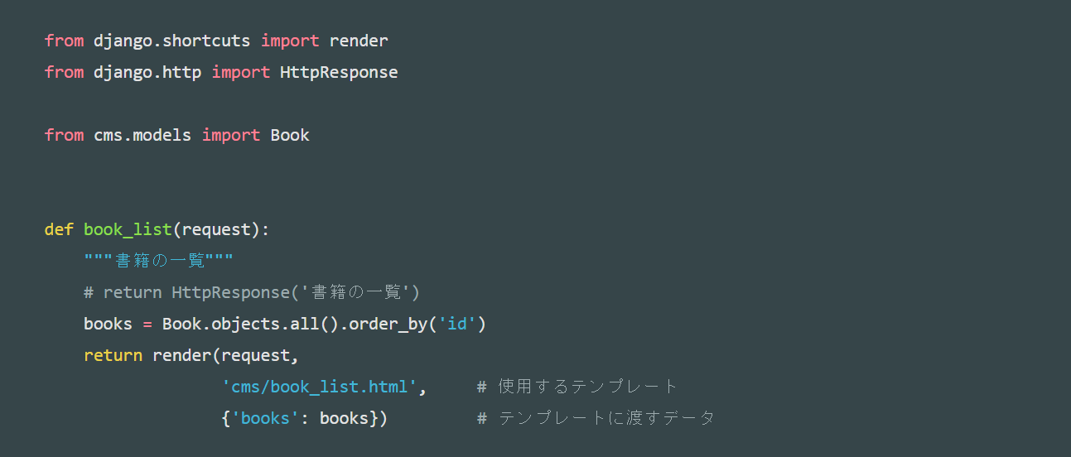

 | ４．一覧のテンプレートを作る
 |  | a. 「cms」の階層に「templates」フォルダを作成する
 |  | b. 「templates」の階層に「cms」フォルダを作成する
 |  | c. 継承元のテンプレートを作成する（cms/templates/cms/base.html）
 |  |  | 【base.html】
親
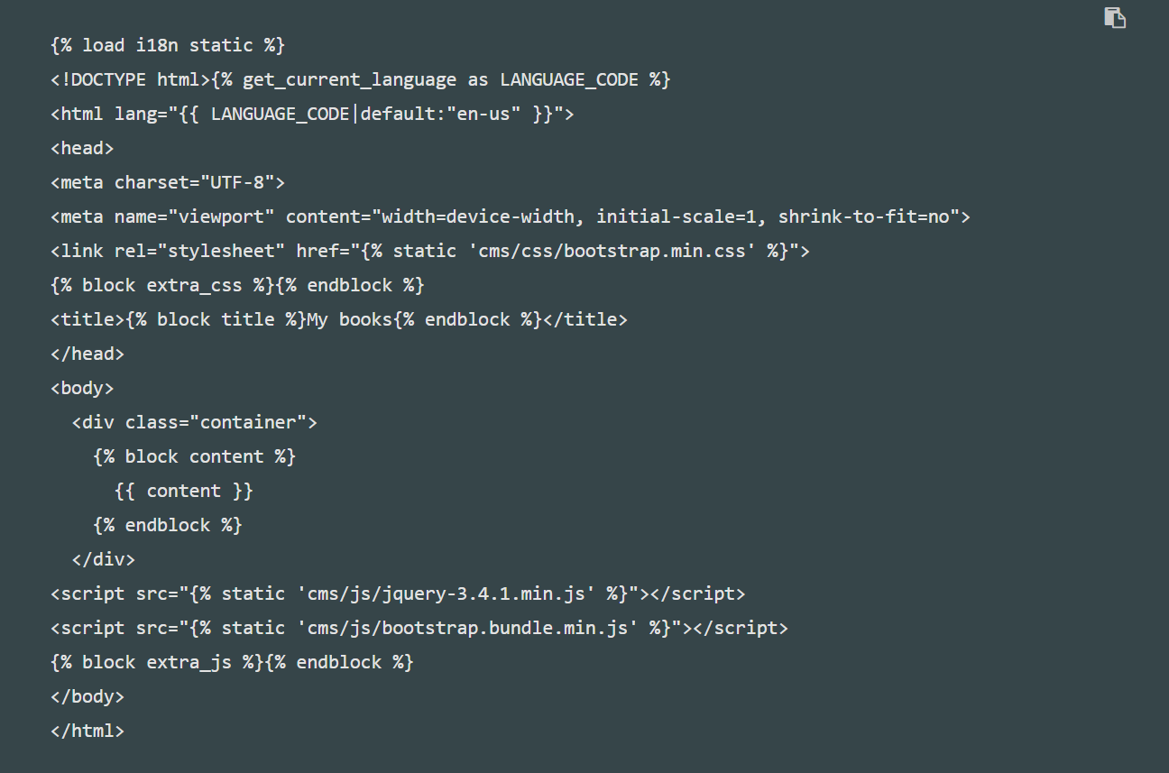
国際化のゴールは、一つの Web アプリケーションが複数の言語でコンテンツや機能 を提供できるようにすることにあります。
テンプレートを国際化するには右記の記述する必要がある。 その上で使えるコマンドがいくつかある。

{% get_current_language as LANGUAGE_CODE %} でLANGUAGE_CODEの取得

{ LANGUAGE_CODE|default:"en-us" }で取得したLANGUAGE_CODEを出力

{%block タグ名%}で括ることにより、子テンプレートで親テンプレートを継承した際にオーバーライドで上書きされる。
base.htmlの場合、「title,content」を子テンプレートからオーバーライドすることができる。
※「block extra_css」、「block extra_js」も同じ意味合いです。

 |  |  | 【book_list.html】
子

cmd
・pip
python公式のパッケージ管理システム。
インストールしたpythonの中に入っている。
Pip Installs Packages（またはPython）の略。
読み方はピップ。
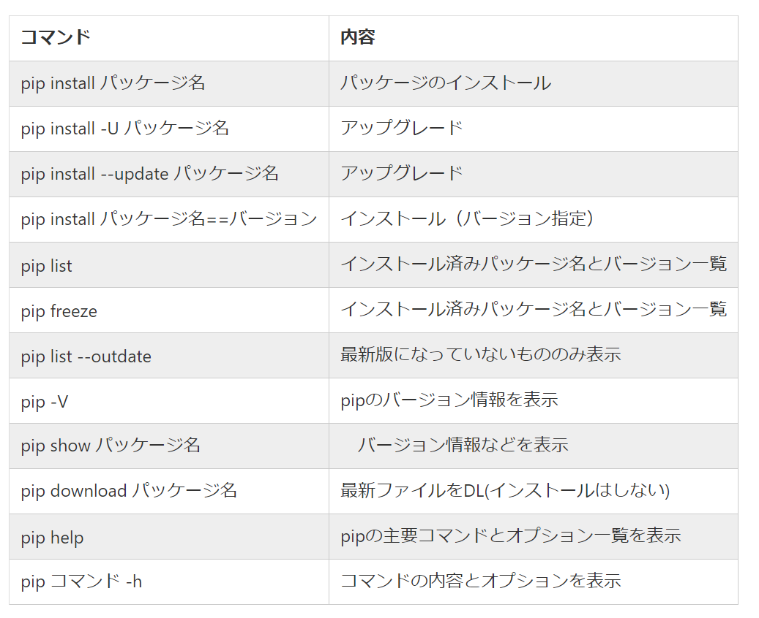
pythonに公式に登録されたパッケージのインストールやアンインストールが出来る。

その他・環境構築
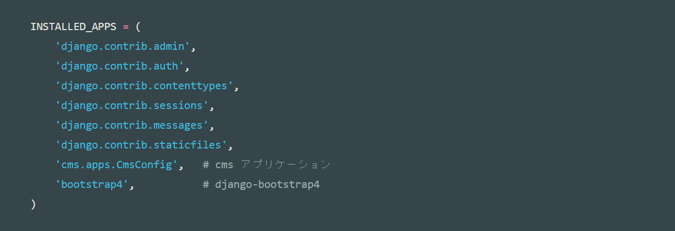
・Bootstrap（ブートストラップ）
BootstrapはウェブサイトやWebアプリケーションを作成するフロントエンドWebアプリケーションフレームワークである。
タイポグラフィ、フォーム、ボタン、ナビゲーション、その他構成要素やJavaScript用拡張などが、HTMLおよびCSSベースのデザインテンプレートとして用意されている
別途、Jqueryをインストールする必要がある。

 | １．インストールした「Bootstrap」、「Jquery」を下記の階層に配置する
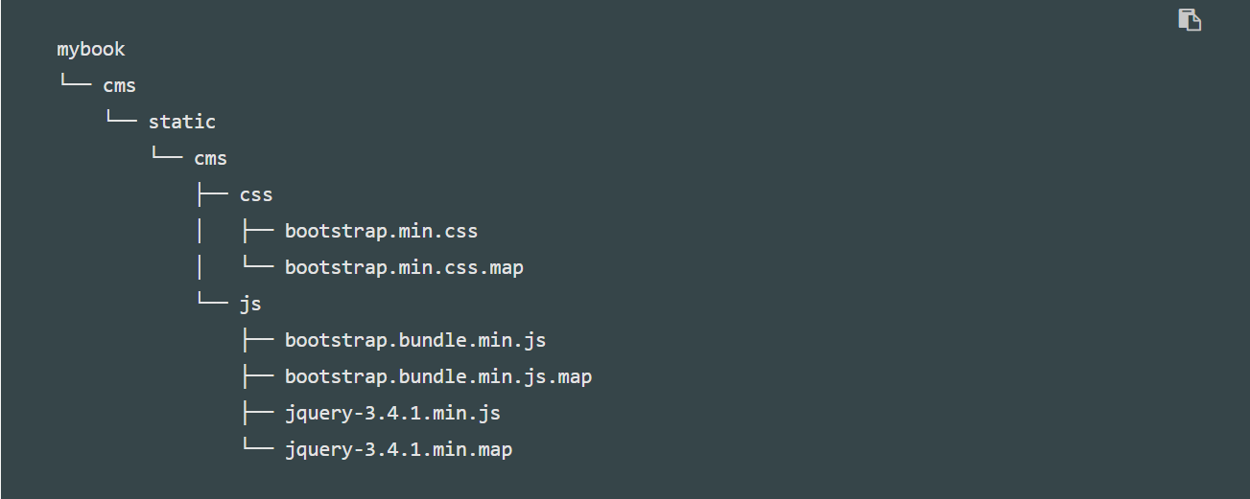

 | ２．「Django」に「Bootstrap」をインストールする
 |  | cmd | pip install django-bootstrap4

 | ３．インストールができたか確認する
 |  | cmd | pip freeze -l

 | ４．プロジェクトに「Bootstrap」を取り込む

